DAG
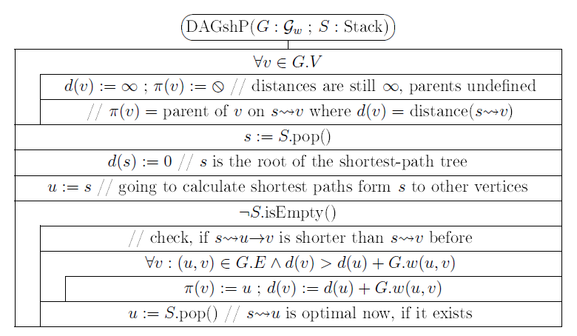
a
b
c
 |  |  |  |  |  |  |  |  |  | d értékek változásai |  |  |  |  |  |  | Kiterjesztett csúcs u:d(u) | p értékek változásai
 | 1 |  |  | 8 |  |  |  |  |  | a | b | c | d | e | f | g |  | a | b | c | d | e | f | g
 |  |  |  |  |  |  |  | 3 |  | 0 | ¥ | ¥ | ¥ | ¥ | ¥ | ¥ |  | 0 | 0 | 0 | 0 | 0 | 0 | 0

g
3 |  | 6 | 3 |  | 1 | -2

d
e
f
 |  |  |  |  |  |  | 6

 | -4 |  |  | 5

 |  |  |  |  |  |  |  |  | Stack

DAG megoldás
a
b
c
1 | 14 |  |  | 2 | 13 |  |  | 3 | 8 |  |  |  |  |  | d értékek változásai |  |  |  |  |  |  | Kiterjesztett csúcs u:d(u) | p értékek változásai
 |  | 1 |  |  |  | 8 |  |  |  |  |  |  |  |  | a | b | c | d | e | f | g |  | a | b | c | d | e | f | g
 |  |  |  |  |  |  |  |  |  |  | 3 |  |  |  | 0 | ¥ | ¥ | ¥ | ¥ | ¥ | ¥ |  | 0 | 0 | 0 | 0 | 0 | 0 | 0
 |  |  |  |  |  |  |  |  |  |  |  |  |  | a |  | 1 |  | 3 |  |  |  | a:0 |  | a |  | a
g
3 |  |  | 6 |  | 3 |  | 1 |  | -2 |  |  |  |  | b |  |  | 9 |  | 4 |  |  | b:1 |  |  | b |  | b
 |  |  |  |  |  |  |  |  |  |  |  |  |  | d |  |  |  |  | -1 |  |  | d:3 |  |  |  |  | d
d
e
f
 |  |  |  |  |  |  |  |  |  | 6 |  |  |  | e |  |  | 0 |  |  | 4 |  | e:-1 |  |  | e |  |  | e
 |  |  |  |  |  |  |  |  |  |  |  | 5 | 6 | c |  |  |  |  |  | -2 | 3 | c:0 |  |  |  |  |  | c | c
 |  | -4 |  |  |  | 5 |  |  |  |  |  |  |  | f |  |  |  |  |  |  |  | f:-2
9 | 12 |  |  | 10 | 11 |  |  | 4 | 7 |  |  |  |  | g
 |  |  |  |  |  |  |  |  |  |  |  |  |  |  | 0 | 1 | 0 | 3 | -1 | -2 | 3 |  | 0 | a | e | a | d | c | c
 |  |  |  |  |  |  |  |  |  |  |  |  |  | Stack

